강북구
무인보관함 위치 (가나다순)


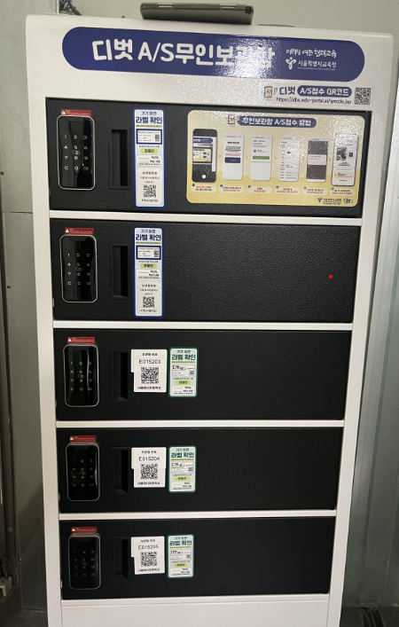
학교명 | 완료여부 | 주소 | 학교주소 | 보관함 장소
삼각산고등학교 |  | 강북구 | 서울특별시 강북구 삼양로19길 40 | 1층 중앙 현관
서울미양초등학교 |  | 강북구 | 서울특별시 강북구 솔샘로 195 | 2층 컴퓨터실 안
서울번동초등학교 |  | 강북구 | 서울특별시 강북구 오현로 204 | 1층 행정실 앞 택배 옆
서울삼각산초등학교 |  | 강북구 | 서울특별시 강북구 삼양로19길 141 | 2층 전산실 옆
서울삼양초등학교 |  | 강북구 | 서울특별시 강북구 삼양로49길 17 | 1층 택배실 옆
서울송중초등학교 |  | 강북구 | 서울특별시 강북구 오현로 9 | 정보관4층 컴퓨터실 입구
서울수송초등학교 |  | 강북구 | 서울특별시 강북구 한천로124길 14 | 3층 전산실 앞 전산물품실
서울수유초등학교 |  | 강북구 | 서울특별시 강북구 삼양로74길 39 | 2층 교무실 안
서울오현초등학교 |  | 강북구 | 서울특별시 강북구 월계로 221 | 1층 현관 엘레베이터 옆
서울우이초등학교 |  | 강북구 | 서울특별시 강북구 삼양로99길 36 | 2층 정보실 앞
서울유현초등학교 |  | 강북구 | 서울특별시 강북구 인수봉로37길 24 | 1층 현관 앞
서울인수초등학교 |  | 강북구 | 서울특별시 강북구 인수봉로 269 | 1층 후관 현관
서울화계초등학교 |  | 강북구 | 서울특별시 강북구 솔매로50가길 25 | 1층 현관 중앙 | 학교별로 맨뒤에숫자 순서대로 부착 예시 A19901 A19902 | 위에 두칸 아래세칸 부착후 사진촬영
성암국제무역고등학교 |  | 강북구 | 서울특별시 강북구 도봉로29길 52 | 무역관 건물 1층 맨 끝쪽
솔샘고등학교 |  | 강북구 | 서울특별시 강북구 인수봉로 39 | 2층 정보실 앞
신일고등학교 |  | 강북구 | 서울특별시 강북구 솔매로49길 20 | 2층 쉼터 안
영훈고등학교 |  | 강북구 | 서울특별시 강북구 도봉로13가길 19 | 1층 현관 중앙
영훈초등학교 |  | 강북구 | 서울특별시 강북구 도봉로13가길 19 | 1층 교무지원실 앞
창문여자고등학교 |  | 강북구 | 서울특별시 강북구 월계로 61 | 중앙 1층 현관 왼쪽
혜화여자고등학교 |  | 강북구 | 서울특별시 강북구 인수봉로 127 | 3층 물리실 앞

